Karte
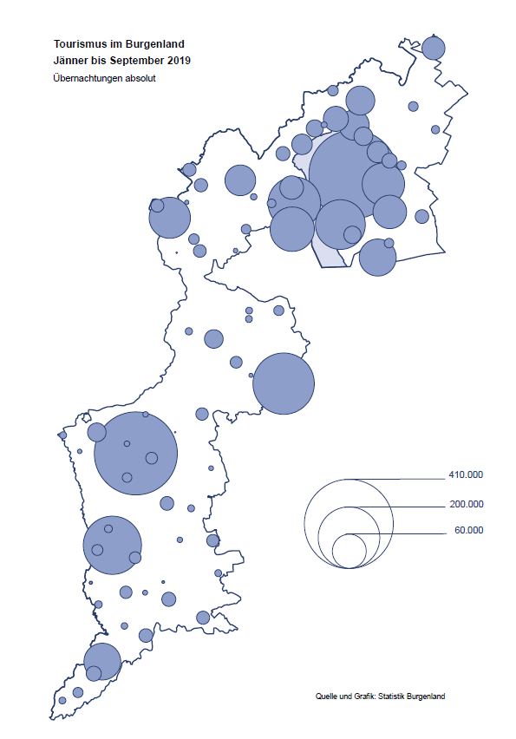

Bgld
Ankünfte nach Unterkunftsart |  |  |  |  |  |  |  | Übernachtungen nach Unterkunftsart |  |  |  |  |  |  |  | Daten für Grafik 2:
September 2019 |  |  |  |  |  |  |  | September 2019 |  |  |  |  |  |  |  |  | Monat | 2019 | 2018 | Ø 2008-2018 | 2018 | 2017 | 2016 | 2015 | 2014 | 2013 | 2012 | 2011 | 2010 | 2009 | 2008

Unterkunftsart | Ankünfte |  |  |  |  |  |  | Unterkunftsart | Übernachtungen |  |  |  |  |  |  |  |  | 2,573,629 | 3,050,564 | 2,942,791 | 3,050,564 | 3,092,657 | 3,084,025 | 2,914,691 | 2,912,637 | 2,853,243 | 2,938,655 | 2,933,357 | 2,911,034 | 2,866,984 | 2,812,852
 | Inländer |  | Ausländer |  | insgesamt |  |  |  | Inländer |  | Ausländer |  | insgesamt
 | 2018 | 2019 | 2018 | 2019 | 2018 | 2019 | % |  | 2018 | 2019 | 2018 | 2019 | 2018 | 2019 | % | Jänner | 1 | 142,561 | 145,246 | 133,615 | 145,246 | 145,386 | 144,674 | 134,038 | 133,981 | 132,179 | 136,230 | 128,519 | 131,684 | 122,258 | 115,574
 |  |  |  |  |  |  |  |  |  |  |  |  |  |  |  | Feber | 2 | 140,588 | 142,295 | 135,302 | 142,295 | 142,728 | 145,581 | 135,782 | 142,631 | 131,305 | 135,387 | 132,050 | 130,518 | 123,475 | 126,575
Burgenland | 81,472 | 79,490 | 23,244 | 24,819 | 104,716 | 104,309 | -0.4% | Burgenland | 221,088 | 222,535 | 73,316 | 79,265 | 294,404 | 301,800 | 2.5% | März | 3 | 163,253 | 168,732 | 153,629 | 168,732 | 155,317 | 173,021 | 148,988 | 147,200 | 164,265 | 148,907 | 139,865 | 155,416 | 138,932 | 149,276
Gewerbl. Beherbergungsbetrieb | 60,292 | 57,817 | 15,503 | 16,829 | 75,795 | 74,646 | -1.5% | Gewerbl. Beherbergungsbetrieb | 138,285 | 125,446 | 42,790 | 47,074 | 181,075 | 172,520 | -4.7% | April | 4 | 244,826 | 224,025 | 204,805 | 224,025 | 232,034 | 202,440 | 201,029 | 212,756 | 185,187 | 215,698 | 211,430 | 193,387 | 206,323 | 168,549
5/4-Stern | 36,600 | 34,877 | 7,722 | 9,023 | 44,322 | 43,900 | -1.0% | 5/4-Stern | 88,523 | 76,890 | 21,760 | 25,646 | 110,283 | 102,536 | -7.0% | Mai | 5 | 283,418 | 306,488 | 292,060 | 306,488 | 278,950 | 328,809 | 292,559 | 285,056 | 297,188 | 278,023 | 257,616 | 283,574 | 289,084 | 315,313
3-Stern | 19,858 | 19,218 | 6,680 | 6,729 | 26,538 | 25,947 | -2.2% | 3-Stern | 41,246 | 40,146 | 17,120 | 18,140 | 58,366 | 58,286 | -0.1% | Juni | 6 | 353,757 | 312,160 | 303,528 | 312,160 | 347,452 | 298,750 | 304,686 | 319,646 | 276,693 | 292,628 | 343,074 | 294,830 | 286,635 | 262,249
2/1-Stern | 3,834 | 3,722 | 1,101 | 1,077 | 4,935 | 4,799 | -2.8% | 2/1-Stern | 8,516 | 8,410 | 3,910 | 3,288 | 12,426 | 11,698 | -5.9% | Juli | 7 | 430,134 | 431,967 | 419,101 | 431,967 | 436,808 | 437,717 | 417,086 | 403,168 | 408,674 | 409,575 | 413,893 | 419,841 | 420,238 | 411,149
Privatquartier nicht auf Bauernhof | 2,907 | 3,090 | 1,265 | 1,341 | 4,172 | 4,431 | 6.2% | Privatquartier nicht auf Bauernhof | 6,951 | 7,088 | 4,386 | 4,963 | 11,337 | 12,051 | 6.3% | Aug | 8 | 513,292 | 486,508 | 504,986 | 486,508 | 503,565 | 510,434 | 483,048 | 494,104 | 488,499 | 519,743 | 517,405 | 525,560 | 512,657 | 513,324
Privatquartier auf Bauernhof | 2,227 | 1,859 | 802 | 803 | 3,029 | 2,662 | -12.1% | Privatquartier auf Bauernhof | 5,758 | 4,926 | 3,544 | 3,627 | 9,302 | 8,553 | -8.1% | Sept | 9 | 301,800 | 294,404 | 282,073 | 294,404 | 306,558 | 299,008 | 282,739 | 260,716 | 264,879 | 291,135 | 281,631 | 278,944 | 280,762 | 262,031
Campingplatz | 10,397 | 10,318 | 3,256 | 3,333 | 13,653 | 13,651 | 0.0% | Campingplatz | 33,969 | 35,035 | 11,382 | 11,450 | 45,351 | 46,485 | 2.5% | Okt | 10 |  | 217,367 | 210,252 | 217,367 | 218,450 | 217,470 | 203,272 | 206,019 | 203,858 | 211,959 | 211,883 | 214,636 | 205,217 | 202,645
Kurheim der Sozialvers.träger | 376 | 419 | 2 | 1 | 378 | 420 | 11.1% | Kurheim der Sozialvers.träger | 9,820 | 10,450 | 21 | 30 | 9,841 | 10,480 | 6.5% | Nov | 11 |  | 183,958 | 171,903 | 183,958 | 181,241 | 179,370 | 171,475 | 171,477 | 179,421 | 179,009 | 165,174 | 163,604 | 153,273 | 162,933
Private und öffentliche Kurheime | 1,055 | 1,820 | 3 | 35 | 1,058 | 1,855 | 75.3% | Private und öffentliche Kurheime | 14,822 | 27,489 | 61 | 294 | 14,883 | 27,783 | 86.7% | Dez | 12 |  | 137,414 | 131,535 | 137,414 | 144,168 | 146,751 | 139,989 | 135,883 | 121,095 | 120,361 | 130,817 | 119,040 | 128,130 | 123,234
Jugendherberge | 1,037 | 672 | 281 | 205 | 1,318 | 877 | -33.5% | Jugendherberge | 2,140 | 2,006 | 582 | 415 | 2,722 | 2,421 | -11.1%
Ferienwohnung, Ferienhaus | 2,537 | 2,993 | 1,736 | 1,785 | 4,273 | 4,778 | 11.8% | Ferienwohnung, Ferienhaus | 8,275 | 9,129 | 9,728 | 10,341 | 18,003 | 19,470 | 8.1% | Überschrift1: | Übernachtungen im Burgenland 2015
Sonstige Unterkunft | 644 | 502 | 396 | 487 | 1,040 | 989 | -4.9% | Sonstige Unterkunft | 1,068 | 966 | 822 | 1,071 | 1,890 | 2,037 | 7.8% | Überschrift2: | im Vergleich zu 2015 und Ø 2005-2015

Übernachtungen im September nach Unterkunftsarten
Übernachtungen nach Monaten
 | Ø 2008-2018 | 2018 | 2019
Jänner | 133,615 | 145,246 | 142,561
Feber | 135,302 | 142,295 | 140,588
März | 153,629 | 168,732 | 163,253
April | 204,805 | 224,025 | 244,826
Mai | 292,060 | 306,488 | 283,418
Juni | 303,528 | 312,160 | 353,757
Juli | 419,101 | 431,967 | 430,134
Aug | 504,986 | 486,508 | 513,292
Sept | 282,073 | 294,404 | 301,800
Okt | 210,252 | 217,367
Nov | 171,903 | 183,958
Dez | 131,535 | 137,414
 |  |  |  |  |  |  |  |  |  |  |  |  |  |  |  | Daten für Grafik 1:
 |  |  |  |  |  |  |  |  |  |  |  |  |  |  |  |  | 2019 | 2018
 |  |  |  |  |  |  |  |  |  |  |  |  |  |  |  | 5/4-Stern | 102,536 | 110,283
 |  |  |  |  |  |  |  |  |  |  |  |  |  |  |  | 3-Stern | 58,286 | 58,366
 |  |  |  |  |  |  |  |  |  |  |  |  |  |  |  | 2/1-Stern | 11,698 | 12,426
 |  |  |  |  |  |  |  |  |  |  |  |  |  |  |  | Privatquartier | 20,604 | 20,639
 |  |  |  |  |  |  |  |  |  |  |  |  |  |  |  | Campingplatz | 46,485 | 45,351
 |  |  |  |  |  |  |  |  |  |  |  |  |  |  |  | Kurheim, Erhol. | 38,263 | 24,724
 |  |  |  |  |  |  |  |  |  |  |  |  |  |  |  | Sonst. Unterk. | 23,928 | 22,615

 |  |  |  |  |  |  |  |  |  |  |  |  |  |  |  | Kontrolle | 301,800 | 294,404

6 |  |  |  |  |  |  |  |  | 7

Übernachtungen im Burgenland im November |  |  |  |  |  |  |  |  | Übernachtungen im Burgenland 2011
nach Unterkunftsarten |  |  |  |  |  |  |  |  | im Vergleich zu 2010 und Ø 2000-2010

Gemeinde20
Die 20 Gemeinden mit den meisten Übernachtungen
September 2019

Gemeinde | Ankünfte |  |  | Übernachtungen
 | 2018 | 2019 | % | 2018 | 2019 | %

Podersdorf am See | 17,386 | 17,307 | -0.5% | 56,564 | 55,747 | -1.4%
Bad Tatzmannsdorf | 8,137 | 8,012 | -1.5% | 39,070 | 40,720 | 4.2%
Stegersbach | 6,613 | 7,608 | 15.0% | 16,880 | 18,703 | 10.8%
Illmitz | 5,919 | 5,699 | -3.7% | 18,515 | 18,642 | 0.7%
Rust | 6,603 | 6,769 | 2.5% | 17,248 | 17,869 | 3.6%
Mörbisch am See | 4,147 | 4,576 | 10.3% | 12,997 | 14,480 | 11.4%
Lutzmannsburg | 6,640 | 5,869 | -11.6% | 15,570 | 13,679 | -12.1%
Bad Sauerbrunn | 1,267 | 1,163 | -8.2% | 10,469 | 10,145 | -3.1%
Frauenkirchen | 5,386 | 5,011 | -7.0% | 9,522 | 9,836 | 3.3%
Pamhagen | 2,381 | 1,816 | -23.7% | 7,155 | 7,704 | 7.7%
Jennersdorf | 3,214 | 3,539 | 10.1% | 7,533 | 7,517 | -0.2%
Sankt Andrä am Zicksee | 821 | 763 | -7.1% | 6,395 | 6,416 | 0.3%
Parndorf | 2,890 | 4,502 | 55.8% | 4,196 | 6,362 | 51.6%
Eisenstadt | 3,442 | 2,907 | -15.5% | 5,969 | 6,058 | 1.5%
Neusiedl am See | 2,656 | 2,787 | 4.9% | 5,798 | 5,587 | -3.6%
Jois | 1,823 | 1,922 | 5.4% | 4,105 | 4,494 | 9.5%
Oggau am Neusiedler See | 1,050 | 1,090 | 3.8% | 3,706 | 3,795 | 2.4%
Gols | 1,571 | 1,627 | 3.6% | 2,729 | 3,448 | 26.3%
Kittsee | 254 | 217 | -14.6% | 3,380 | 3,191 | -5.6%
Heiligenbrunn | 827 | 1,038 | 25.5% | 1,685 | 2,190 | 30.0%

Die 10 Gemeinden mit den meisten Übernachtungen im September
 |  |  |  |  |  |  |  | Daten für Grafik: | 2018 | 2019 | 2018 | 2019
 |  |  |  |  |  |  | 1 | Podersdorf am See | 56,564 | 55,747 | 62.6 | 59.1
 |  |  |  |  |  |  | 2 | Bad Tatzmannsdorf | 39,070 | 40,720 | 43.2 | 43.2
 |  |  |  |  |  |  | 3 | Stegersbach | 16,880 | 18,703 | 18.7 | 19.8
 |  |  |  |  |  |  | 4 | Illmitz | 18,515 | 18,642 | 20.5 | 19.8
 |  |  |  |  |  |  | 5 | Rust | 17,248 | 17,869 | 19.1 | 19.0
 |  |  |  |  |  |  | 6 | Mörbisch am See | 12,997 | 14,480 | 14.4 | 15.4
 |  |  |  |  |  |  | 7 | Lutzmannsburg | 15,570 | 13,679 | 17.2 | 14.5
 |  |  |  |  |  |  | 8 | Bad Sauerbrunn | 10,469 | 10,145 | 11.6 | 10.8
 |  |  |  |  |  |  | 9 | Frauenkirchen | 9,522 | 9,836 | 10.5 | 10.4
 |  |  |  |  |  |  | 10 | Pamhagen | 7,155 | 7,704 | 7.9 | 8.2
 |  |  |  |  |  |  |  | restliche Gemeinden | 90,414 | 94,275 | 100.0 | 100.0

 |  |  |  |  |  |  |  | Insgesamt | 294,404 | 301,800

16

Karte InlAusl
